清单 (2)
华南商贸学院三食堂家具报价清单表
序号 | 名称 | 图 片 | 尺寸 mm (L*W*H) | 数量 | 单位 | 单价 | 合价 | 材 质
一、普通餐区一
1 | 长方桌 | 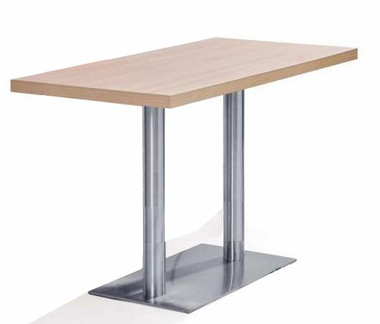 | 1200*600*750mm | 14 | 张 |  |  | 台面：采用实木多层板贴防火板，台面厚度36mm、耐划痕、耐高温、耐扩膨胀能力优，甲醛释放量须≤0.05mg/m³，持久不变形，通过绿色环保认证，符合E1环保标准 封边：采用华立优质PVC封边，先进封边机封边工艺。 台架：304不锈钢1.0厚，底盘400*700mm。 颜色提供给设计师挑选
2 | 简约餐椅 |  | 标准 | 56 | 把 |  |  | 1、全部采用优质全新PP塑料一次性注塑成型，有多种颜色可供选，耐热、耐寒、耐腐蚀、耐磨、耐冲击，符合环保要求。 2、贴合臀型，久坐不累，凳面坐感舒适；经久耐用，承重力强。 颜色提供给设计师挑选
3 | 矮花槽柜 | 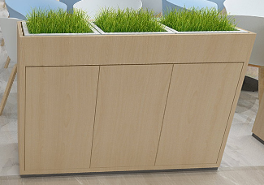 | 800*300*1000mm | 5 | 个 |  |  | 台面：采用实木多层板、耐划痕、耐高温、耐扩膨胀能力优，甲醛释放量须≤0.05mg/m³，持久不变形，通过绿色环保认证，符合E1环保标准。 封边：采用华立优质PVC封边，先进封边机封边工艺。 调节脚：底下配铝合金或不锈钢调节脚抬高。 颜色提供给设计师挑选
二、创客区
1 | 造型凳 |  | 2600*650*750mm | 2 | 张 |  |  | 采用玻璃钢材质，汽车漆专用油漆挥发性有机化合物含量≤66（g/L），苯系物含量（苯、甲苯、乙苯和二甲苯总和）；游离甲醛含量≤25mg/kg。检测依据符合GB24410-2009。采用“五底三面”工艺， 颜色提供给设计师挑选
2 | 双人凳 | 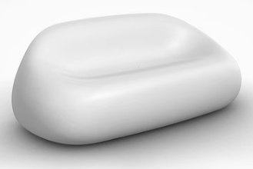 | 1620*850*650mm | 4 | 张 |  |  | 采用玻璃钢材质，汽车漆专用油漆挥发性有机化合物含量≤66（g/L），苯系物含量（苯、甲苯、乙苯和二甲苯总和）；游离甲醛含量≤25mg/kg。检测依据符合GB24410-2009。采用“五底三面”工艺， 颜色提供给设计师挑选
3 | 鹅卵凳 | 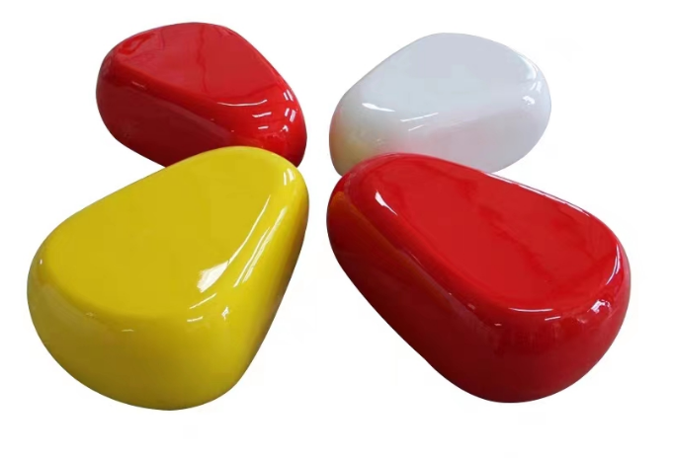 | 820*520*300mm | 8 | 张 |  |  | 采用玻璃钢材质，汽车漆专用油漆挥发性有机化合物含量≤66（g/L），苯系物含量（苯、甲苯、乙苯和二甲苯总和）；游离甲醛含量≤25mg/kg。检测依据符合GB24410-2009。采用“五底三面”工艺， 颜色提供给设计师挑选
4 | 茶几 | 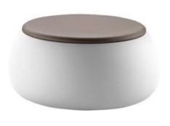 | 直径800*250H | 4 | 张 |  |  | 采用玻璃钢材质，汽车漆专用油漆挥发性有机化合物含量≤66（g/L），苯系物含量（苯、甲苯、乙苯和二甲苯总和）；游离甲醛含量≤25mg/kg。检测依据符合GB24410-2009。采用“五底三面”工艺， 颜色提供给设计师挑选
5 | 圆桌 |  | 直径800*750H | 6 | 张 |  |  | 台面：采用实木多层板贴防火板，台面厚度36mm、耐划痕、耐高温、耐扩膨胀能力优，甲醛释放量须≤0.05mg/m³，持久不变形，通过绿色环保认证，符合E1环保标准。 封边：采用华立优质PVC封边，先进封边机封边工艺。 台架：304不锈钢1.0厚，底盘400*400mm。 颜色提供给设计师挑选
6 | 简A餐椅 | 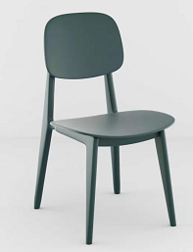 | 标准 | 24 | 把 |  |  | 1、全部采用优质全新PP塑料一次性注塑成型，有多种颜色可供选，耐热、耐寒、耐腐蚀、耐磨、耐冲击，符合环保要求。 2、贴合臀型，久坐不累，凳面坐感舒适；经久耐用，承重力强。 颜色提供给设计师挑选
三、普通餐区二
1 | 长方桌 |  | 1200*600*750mm | 72 | 张 |  |  | 台面：采用实木多层板贴防火板，台面厚度36mm、耐划痕、耐高温、耐扩膨胀能力优，甲醛释放量须≤0.05mg/m³，持久不变形，通过绿色环保认证，符合E1环保标准 封边：采用华立优质PVC封边，先进封边机封边工艺。 台架：304不锈钢1.0厚，底盘400*700mm。 颜色提供给设计师挑选
2 | 小方桌 | 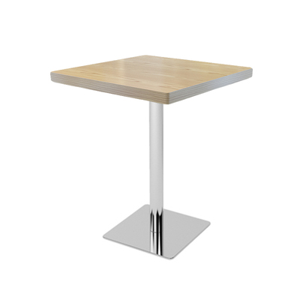 | 600*600*750mm | 15 | 张 |  |  | 台面：采用实木多层板贴防火板，台面厚度36mm、耐划痕、耐高温、耐扩膨胀能力优，甲醛释放量须≤0.05mg/m³，持久不变形，通过绿色环保认证，符合E1环保标准。 封边：采用华立优质PVC封边，先进封边机封边工艺。 台架：304不锈钢1.0厚，底盘400*400mm。 颜色提供给设计师挑选
3 | 简约餐椅 | 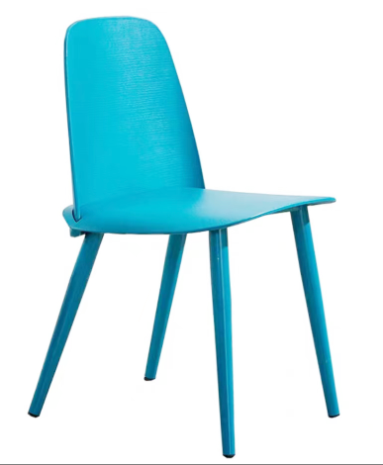 | 标准 | 318 | 把 |  |  | 1、全部采用优质工程塑料一次性注塑成型，有多种颜色可供选，耐热、耐寒、耐腐蚀、耐磨、耐冲击，符合环保要求。 2、贴合臀型，久坐不累，凳面坐感舒适；经久耐用，承重力强。 颜色提供给设计师挑选
4 | 圆桌 |  | 直径800*750H | 4 | 张 |  |  | 台面：采用实木多层板贴防火板，台面厚度36mm、耐划痕、耐高温、耐扩膨胀能力优，甲醛释放量须≤0.05mg/m³，持久不变形，通过绿色环保认证，符合E1环保标准。 封边：采用华立优质PVC封边，先进封边机封边工艺。 台架：304不锈钢1.0厚，底盘400*400mm。 颜色提供给设计师挑选
5 | 圆桌 |  | 直径700*750H | 6 | 张 |  |  | 台面：采用实木多层板贴防火板，台面厚度36mm、耐划痕、耐高温、耐扩膨胀能力优，甲醛释放量须≤0.05mg/m³，持久不变形，通过绿色环保认证，符合E1环保标准。 封边：采用华立优质PVC封边，先进封边机封边工艺。 台架：304不锈钢1.0厚，底盘400*400mm。 颜色提供给设计师挑选
6 | 简A餐椅 |  | 标准 | 34 | 把 |  |  | 1、全部采用优质全新PP塑料一次性注塑成型，有多种颜色可供选，耐热、耐寒、耐腐蚀、耐磨、耐冲击，符合环保要求。 2、贴合臀型，久坐不累，凳面坐感舒适；经久耐用，承重力强。 颜色提供给设计师挑选
7 | 卡座沙发 |  | 1400*650*430/830mm | 6 | 张 |  |  | 台面：采用实木多层板、耐划痕、耐高温、耐扩膨胀能力优，甲醛释放量须≤0.05mg/m³，持久不变形，通过绿色环保认证，符合E1环保标准。 封边：采用华立优质PVC封边，先进封边机封边工艺。 注：坐垫、不做软包；
8 | 长方桌 |  | 1200*600*750mm | 3 | 张 |  |  | 台面：采用实木多层板贴防火板，台面厚度36mm,耐划痕、耐高温、耐扩膨胀能力优，甲醛释放量须≤0.05mg/m³，持久不变形，通过绿色环保认证，符合E1环保标准。 封边：采用华立优质PVC封边，先进封边机封边工艺。 台架：304不锈钢1.0厚，底盘400*700mm。 颜色提供给设计师挑选
9 | 矮花槽柜 |  | 1200*300*1000mm | 16 | 个 |  |  | 台面：采用实木多层板、耐划痕、耐高温、耐扩膨胀能力优，甲醛释放量须≤0.05mg/m³，持久不变形，通过绿色环保认证，符合E1环保标准。 封边：采用华立优质PVC封边，先进封边机封边工艺。 调节脚：底下配铝合金或不锈钢调节脚抬高。 颜色提供给设计师挑选
四、吧台区
1 | 吧台 | 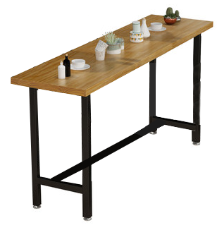 | 3200*800*1050mm | 2 | 张 |  |  | 台面：采用实木多层板加厚50mm台面贴木皮、耐划痕、耐高温、耐扩膨胀能力优，甲醛释放量须≤0.05mg/m³，持久不变形，通过绿色环保认证，符合E1环保标准。 封边：采用华立优质PVC封边，先进封边机封边工艺。 台架：50*50*1.5mm经除油除锈、磷化等工序处理，结实耐用。 颜色提供给设计师挑选
2 | 高脚椅 |  | 标准 | 20 | 把 |  |  | 1、椅面采用优质全新PP塑料一次成型。 2、下架采用优质实木脚架。 3、底漆、面漆采用“大宝”品牌木器专用油漆挥发性有机化合物含量≤66（g/L），苯系物含量（苯、甲苯、乙苯和二甲苯总和）；游离甲醛含量≤25mg/kg。检测依据符合GB24410-2009。采用“五底三面”工艺，表面硬度为H级，木纹清晰，色泽均匀。 颜色提供给设计师挑选
3 | 长方桌 |  | 1200*600*750mm | 15 | 张 |  |  | 台面：采用实木多层板贴防火板，台面厚度36mm、耐划痕、耐高温、耐扩膨胀能力优，甲醛释放量须≤0.05mg/m³，持久不变形，通过绿色环保认证，符合E1环保标准 封边：采用华立优质PVC封边，先进封边机封边工艺。 台架：304不锈钢1.0厚，底盘400*700mm。 颜色提供给设计师挑选
4 | 简约餐椅 |  | 标准 | 60 | 把 |  |  | 1、全部采用优质全新PP塑料一次性注塑成型，有多种颜色可供选，耐热、耐寒、耐腐蚀、耐磨、耐冲击，符合环保要求。 2、贴合臀型，久坐不累，凳面坐感舒适；经久耐用，承重力强。 颜色提供给设计师挑选
5 | 矮花槽柜 |  | 800*300*1000mm | 3 | 个 |  |  | 台面：采用实木多层板、耐划痕、耐高温、耐扩膨胀能力优，甲醛释放量须≤0.05mg/m³，持久不变形，通过绿色环保认证，符合E1环保标准。 封边：采用华立优质PVC封边，先进封边机封边工艺。 调节脚：底下配铝合金或不锈钢调节脚抬高。 颜色提供给设计师挑选
五、休闲区
1 | 卡座+花槽柜 |  | 5700*1300*430/830mm | 5.7 | 米 |  |  | 1、面料：优质新科技仿真PU皮，厚度≥2.0，手感舒适。 2、海绵：采用高密度、高回弹的原生棉，常规密度45#。表面使用抗老化处理，长时间使用不发黄。 3、框架：实木多层框架，甲醛释放量须≤0.05mg/m³，持久不变形，通过绿色环保认证，符合E1环保标准。 颜色提供给设计师挑选
2 | 圆桌 |  | 直径600*750H | 6 | 张 |  |  | 台面：采用实木多层板贴防火板，台面厚度36mm,耐划痕、耐高温、耐扩膨胀能力优，甲醛释放量须≤0.05mg/m³，持久不变形，通过绿色环保认证，符合E1环保标准。 封边：采用华立优质PVC封边，先进封边机封边工艺。 台架：304不锈钢1.0厚，底盘400*400mm。 颜色提供给设计师挑选
3 | 简A餐椅 |  | 标准 | 12 | 把 |  |  | 1、全部采用优质工程塑料一次性注塑成型，有多种颜色可供选，耐热、耐寒、耐腐蚀、耐磨、耐冲击，符合环保要求。 2、贴合臀型，久坐不累，凳面坐感舒适；经久耐用，承重力强。 颜色提供给设计师挑选
4 | 吧台 |  | 3000*800*1050mm | 2 | 张 |  |  | 台面：采用实木多层板加厚50mm台面贴木皮、耐划痕、耐高温、耐扩膨胀能力优，甲醛释放量须≤0.05mg/m³，持久不变形，通过绿色环保认证，符合E1环保标准。 封边：采用华立优质PVC封边，先进封边机封边工艺。 台架：50*50*1.5mm经除油除锈、磷化等工序处理，结实耐用。 颜色提供给设计师挑选
5 | 高脚椅 |  | 标准 | 20 | 把 |  |  | 1、椅面采用优质全新PP塑料一次成型。 2、下架采用优质实木脚架。 3、底漆、面漆采用“大宝”品牌木器专用油漆挥发性有机化合物含量≤66（g/L），苯系物含量（苯、甲苯、乙苯和二甲苯总和）；游离甲醛含量≤25mg/kg。检测依据符合GB24410-2009。采用“五底三面”工艺，表面硬度为H级，木纹清晰，色泽均匀。 颜色提供给设计师挑选
6 | 圆桌 |  | 直径800*750H | 4 | 张 |  |  | 台面：采用实木多层板贴防火板，台面厚度36mm、耐划痕、耐高温、耐扩膨胀能力优，甲醛释放量须≤0.05mg/m³，持久不变形，通过绿色环保认证，符合E1环保标准。 封边：采用华立优质PVC封边，先进封边机封边工艺。 台架：304不锈钢1.0厚，底盘400*400mm。 颜色提供给设计师挑选
7 | 简A餐椅 |  | 标准 | 16 | 把 |  |  | 1、全部采用优质工程塑料一次性注塑成型，有多种颜色可供选，耐热、耐寒、耐腐蚀、耐磨、耐冲击，符合环保要求。 2、贴合臀型，久坐不累，凳面坐感舒适；经久耐用，承重力强。 颜色提供给设计师挑选
10 | 矮花槽柜 |  | 1200*300*1000mm | 4 | 个 |  |  | 台面：采用实木多层板、耐划痕、耐高温、耐扩膨胀能力优，甲醛释放量须≤0.05mg/m³，持久不变形，通过绿色环保认证，符合E1环保标准。 封边：采用华立优质PVC封边，先进封边机封边工艺。 调节脚：底下配铝合金或不锈钢调节脚抬高。 颜色提供给设计师挑选
六、阅读区
1 | 弧形卡座 | 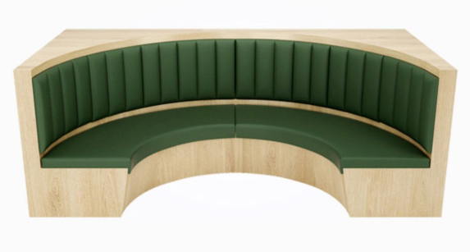 | 弧长 4400*600*950mm | 6 | 张 |  |  | 台面：采用实木多层板、耐划痕、耐高温、耐扩膨胀能力优，甲醛释放量须≤0.05mg/m³，持久不变形，通过绿色环保认证，符合E1环保标准。 封边：采用华立优质PVC封边，先进封边机封边工艺。 注：坐垫、不做软包；
2 | 圆桌 | 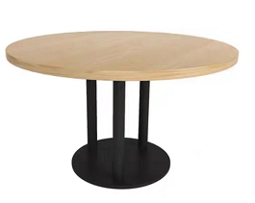 | 直径1000*750H | 6 | 张 |  |  | 台面：采用实木多层板、耐划痕、耐高温、耐扩膨胀能力优，甲醛释放量须≤0.05mg/m³，持久不变形，通过绿色环保认证，符合E1环保标准。 封边：采用华立优质PVC封边，先进封边机封边工艺。 台架：钢制台架，高温喷涂，经除油除锈、磷化等工序处理，结实耐用。 颜色提供给设计师挑选
3 | 餐椅 |  | 标准 | 18 | 把 |  |  | 1、椅面采用优质全新PP塑料一次成型。 2、下架采用优质实木脚架。 3、底漆、面漆采用“大宝”品牌木器专用油漆挥发性有机化合物含量≤66（g/L），苯系物含量（苯、甲苯、乙苯和二甲苯总和）；游离甲醛含量≤25mg/kg。检测依据符合GB24410-2009。采用“五底三面”工艺，表面硬度为H级，木纹清晰，色泽均匀。 颜色提供给设计师挑选
4 | 卡位 | 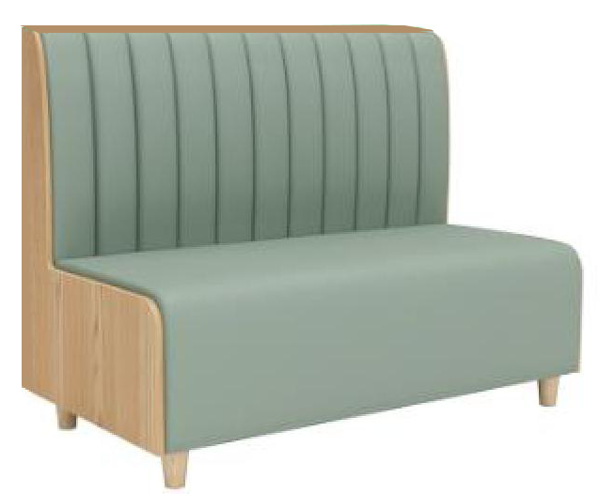 | 600*450/950mm | 25.2 | 米 |  |  | 台面：采用实木多层板、耐划痕、耐高温、耐扩膨胀能力优，甲醛释放量须≤0.05mg/m³，持久不变形，通过绿色环保认证，符合E1环保标准。 封边：采用华立优质PVC封边，先进封边机封边工艺。 注：坐垫、不做软包；
5 | 长方桌 |  | 1400*700*750mm | 8 | 张 |  |  | 台面：采用实木多层板贴防火板，台面厚度36mm、耐划痕、耐高温、耐扩膨胀能力优，甲醛释放量须≤0.05mg/m³，持久不变形，通过绿色环保认证，符合E1环保标准 封边：采用华立优质PVC封边，先进封边机封边工艺。 台架：304不锈钢1.0厚，底盘400*700mm。 颜色提供给设计师挑选
6 | 小方桌 |  | 700*700*750mm | 8 | 张 |  |  | 台面：采用实木多层板贴防火板，台面厚度36mm、耐划痕、耐高温、耐扩膨胀能力优，甲醛释放量须≤0.05mg/m³，持久不变形，通过绿色环保认证，符合E1环保标准。 封边：采用华立优质PVC封边，先进封边机封边工艺。 台架：304不锈钢1.0厚，底盘400*400mm。 颜色提供给设计师挑选
7 | 餐椅 |  | 标准 | 24 | 把 |  |  | 1、椅面采用优质PP塑料一次成型。 2、下架采用优质实木脚架。 3、底漆、面漆采用“大宝”品牌木器专用油漆挥发性有机化合物含量≤66（g/L），苯系物含量（苯、甲苯、乙苯和二甲苯总和）；游离甲醛含量≤25mg/kg。检测依据符合GB24410-2009。采用“五底三面”工艺，表面硬度为H级，木纹清晰，色泽均匀。 颜色提供给设计师挑选
8 | 圆桌 |  | 直径800*750H | 12 | 张 |  |  | 台面：采用实木多层板贴防火板，台面厚度36mm、耐划痕、耐高温、耐扩膨胀能力优，甲醛释放量须≤0.05mg/m³，持久不变形，通过绿色环保认证，符合E1环保标准。 封边：采用华立优质PVC封边，先进封边机封边工艺。 台架：304不锈钢1.0厚，底盘400*400mm。 颜色提供给设计师挑选
9 | 餐椅 |  | 标准 | 48 | 把 |  |  | 1、椅面采用优质全新PP塑料一次成型。 2、下架采用优质实木脚架。 3、底漆、面漆采用“大宝”品牌木器专用油漆挥发性有机化合物含量≤66（g/L），苯系物含量（苯、甲苯、乙苯和二甲苯总和）；游离甲醛含量≤25mg/kg。检测依据符合GB24410-2009。采用“五底三面”工艺，表面硬度为H级，木纹清晰，色泽均匀。 颜色提供给设计师挑选
10 | 矮花槽柜 |  | 1000*300*1000mm | 12 | 个 |  |  | 台面：采用实木多层板、耐划痕、耐高温、耐扩膨胀能力优，甲醛释放量须≤0.05mg/m³，持久不变形，通过绿色环保认证，符合E1环保标准。 封边：采用华立优质PVC封边，先进封边机封边工艺。 调节脚：底下配铝合金或不锈钢调节脚抬高。 颜色提供给设计师挑选
A | 含税总报价
D | 人民币大写：
备注：1、以上产品含税金、含运输、搬运及首次安装等费用；
购货方： 代表（签章）： 日 期： |  |  |  |  | 供货方： 代表（签章）： 日 期：

备注：黄色部分需送样品，另外中标单位在生产前需对现场进行实际测量后再生产大货，否则出现尺寸不符问题由中标单位承担全部责任。

